关系图
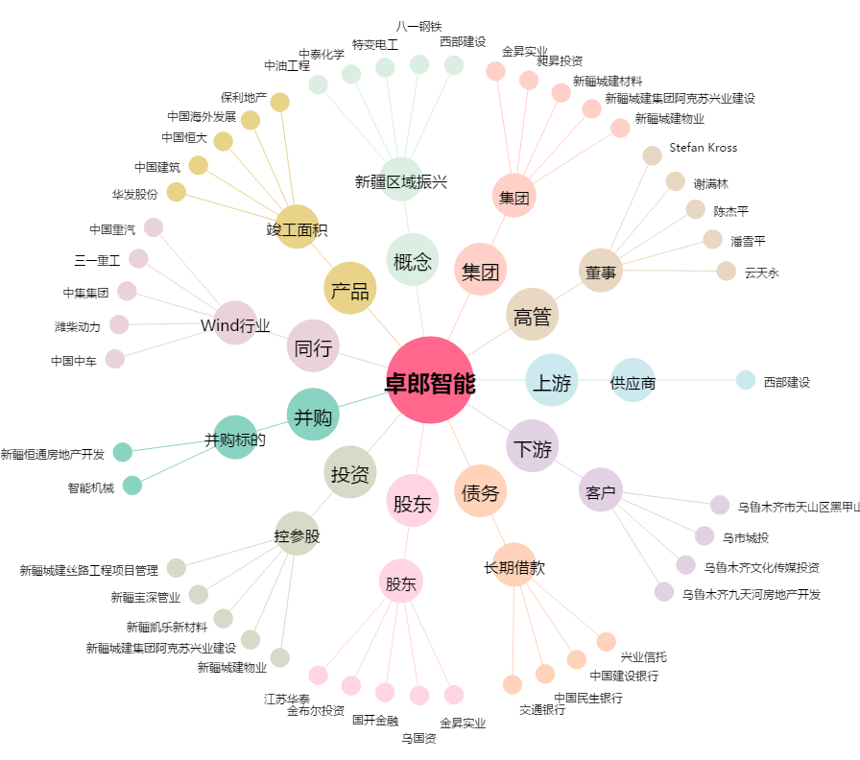
卓郎智能[600545.SH] - 关系概览图

